Sprints UI
Sprint | UI content | Process
2015-04-05 | 按照当年的UI指导风格制作游戏内大招CD时的按钮及上方特殊任务的任务栏
2015-04-12 | 战报UI，大地图设计（按钮编排，界面内容概念图，HUD）
2015-04-19 | 技能加点界面，英雄更换界面，装备界面
2015-04-26 | 铁匠铺/商店（购买装备，打造装备，强化装备）
2015-05-03 | 每日任务，首页
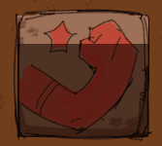
2015-05-15 | UI调整优化

UI指导风格 | 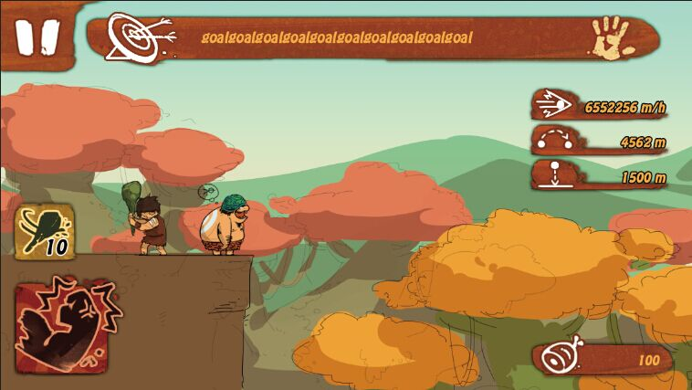 | 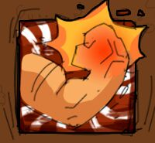
 | 这个风格灵感主要来源于岩壁绘画 用了岩壁材质和涂料涂抹的感觉
 | 字体：HoboStd

